使用说明
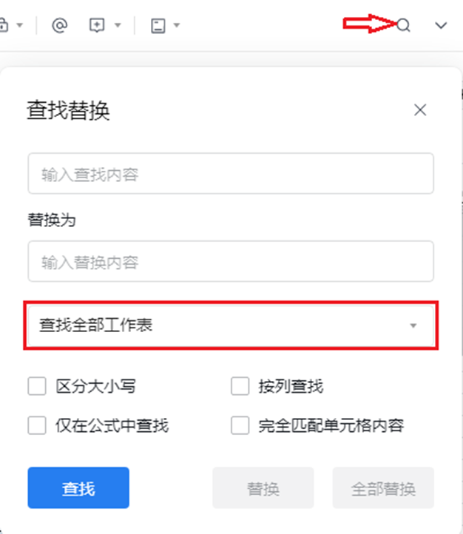
 | 使用事项
1、本文档是为方便同事寻找P2P物料而设，分为副册和代理各品牌原厂整理的P2P物料表。
2、副册由FAE填写，请各FAE将平时工作中寻找的P2P料记录下来，缺少的信息还请帮忙补全，以备后续及其他同事需要时可以查找。
3、各品牌原厂整理的P2P物料表，将有专人更新，各同事请不要修改。
4、P2P表会有多颗目标料对应一颗替代料，或者一颗目标料对应多颗替代料。
5、查找P2P物料时可以点文档右上角查找与替换，并选择查找全部工作表，就可以搜索所有页面的物料。

